手順
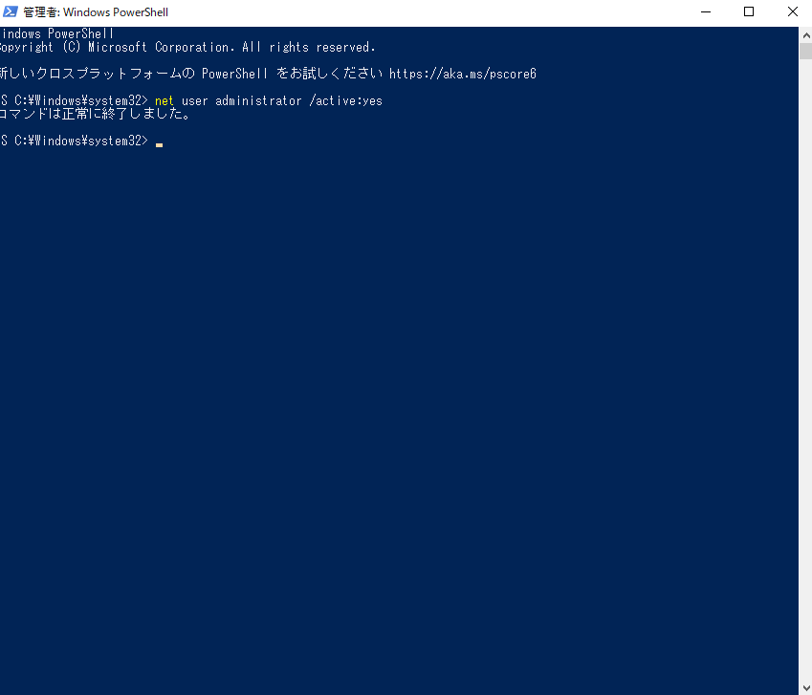
①administrator ユーザ有効にする
 | 管理者権限でwindowsのpowerShellを起動して、下記のコマンドを実行する。
 | net user administrator /active:yes

②administrator ユーザのパスワード設定
 | コントロールパネルで「アカウントの種類の変更」を選択する
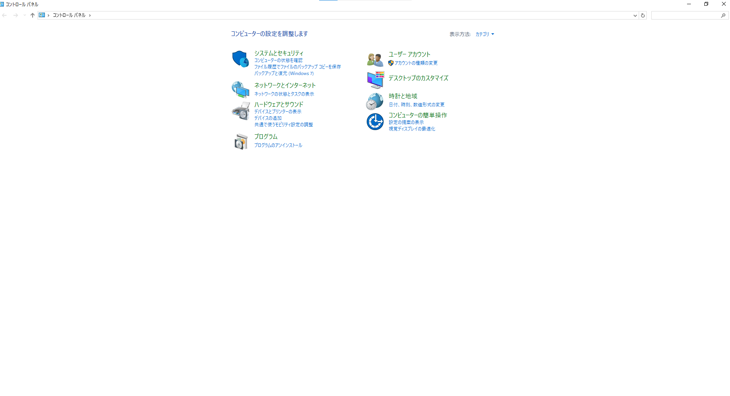

 | administratorを選択する
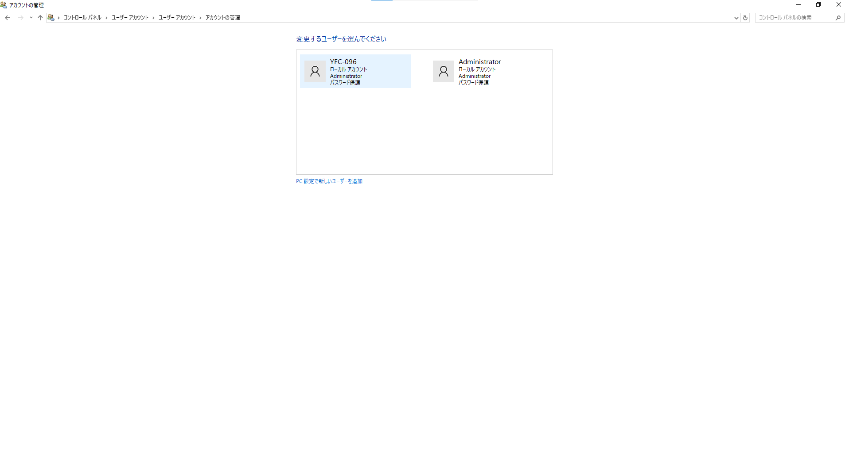

 | 「パスワードの変更」、または「パスワードの作成」を選択する。
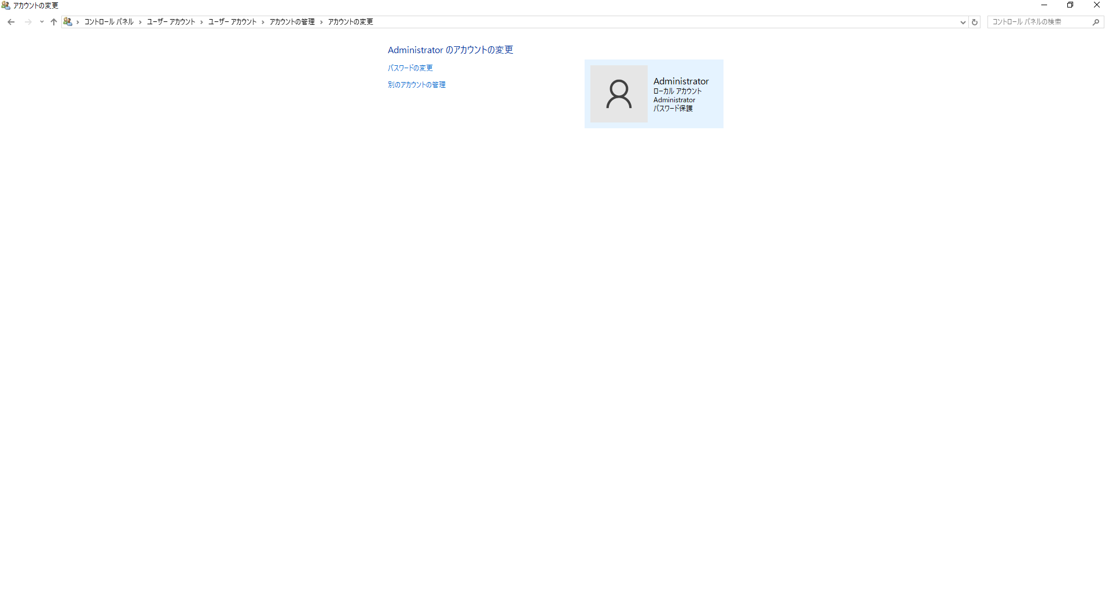

 | パスワード（drasap）を入力して、パスワードの変更ボタンを押下
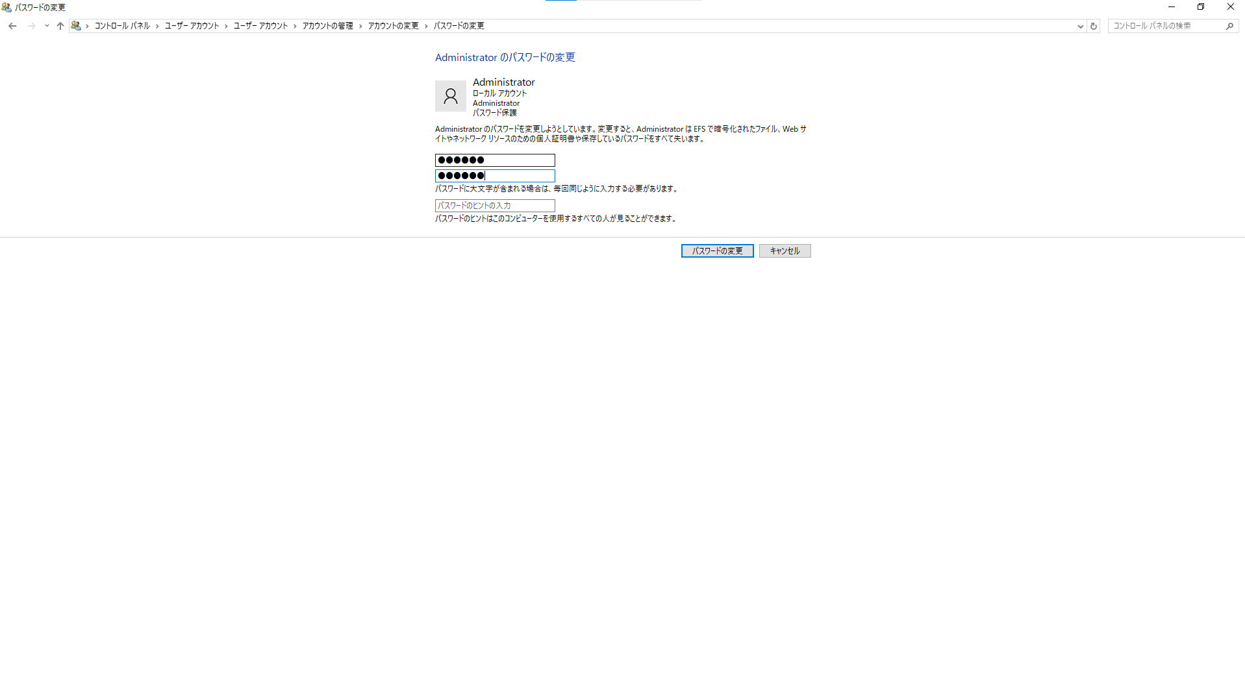

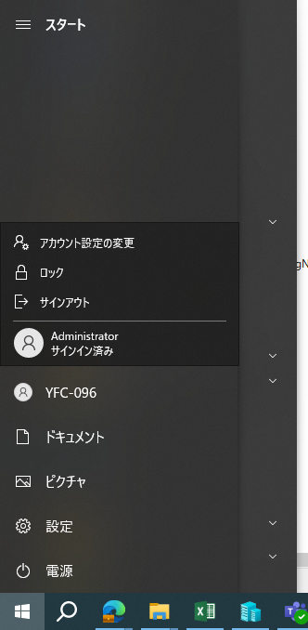
 | Administratorアカウントを切り替えする。

③共有フォルダ作成
 | administratorアカウントをサインして、D:\delHostの配下に下記の共有フォルダを作成する。

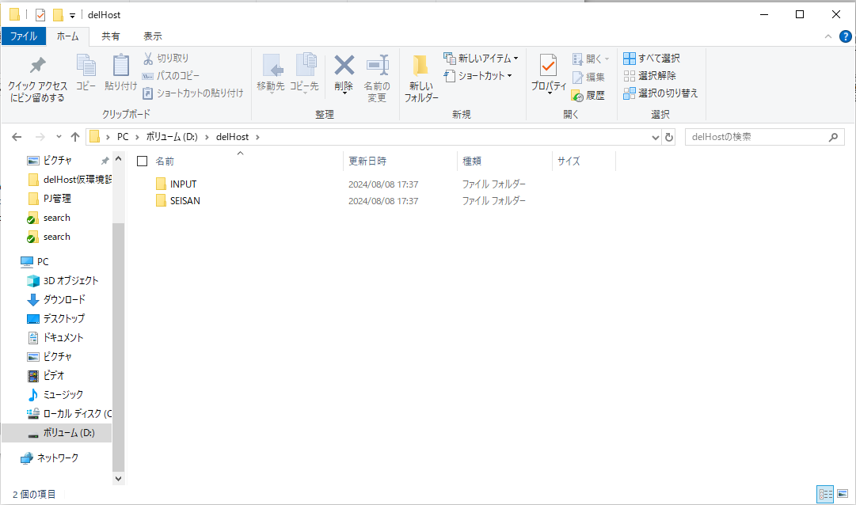

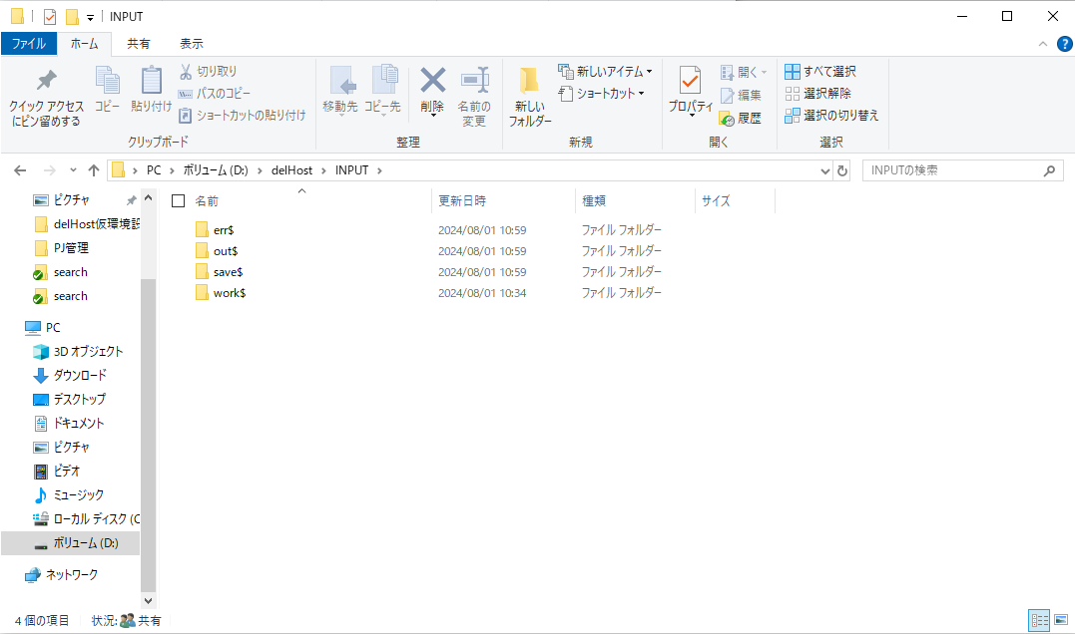

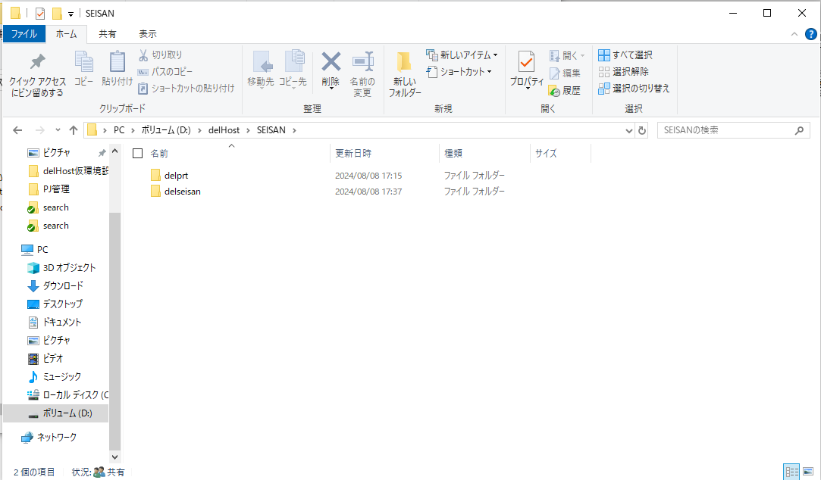

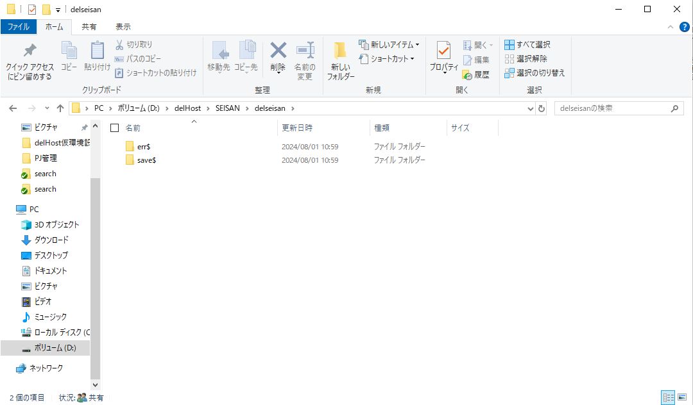

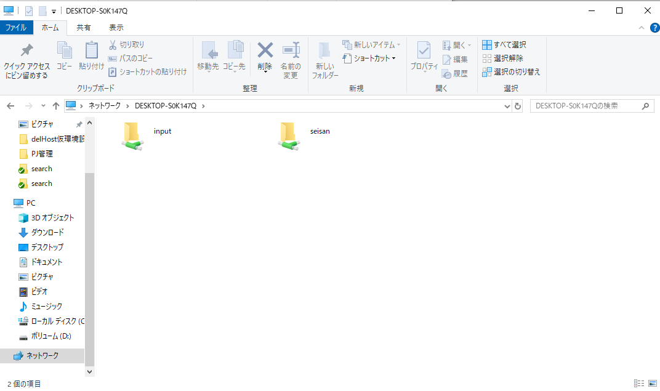

④delHostReq.xmlを修正
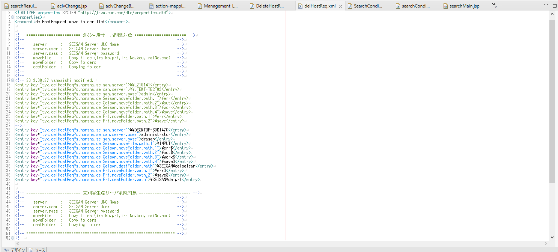
PC名

